shell
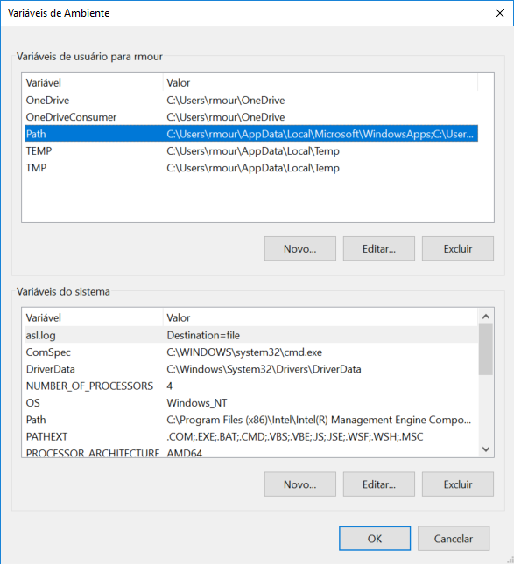
Comandos |  | https://medium.com/@adsonrocha/como-abrir-e-navegar-entre-pastas-com-o-prompt-de-comandos-do-windows-10-68750eae8f47
cd ../ | Subir um diretório

exit()
CRTL+Z Enter | http://www.tldp.org/LDP/Bash-Beginners-Guide/html/
 | https://www.bash.academy/

--mudar diretorio
cd | http://tldp.org/HOWTO/Bash-Prog-Intro-HOWTO.html

--mudar caminho
cd Desktop/DINO/CURSOS/UDACITY

--voltar
cd ..

--voltar para a raiz
cd ~

--ver o diretório atual
pwd

--print
echo 'Hello, sHello!'

--listar arquivos
ls
ls -l
ls -l Documents/*.pdf
--começa com 'bear'
ls bear*

--criar dir
mkdir Documents/Books

--mover(diretório antigo e novo diretório)
mv Documents/*.epub Documents/Books

--baixar arquivos da Internet
curl 'www.google.com.br'
curl -L 'www.google.com.br'

--escrever em um arquivo ao invés de exibir na tela
curl -o google.html -L 'www.google.com.br'

curl -o dictionary.txt -L 'https://tinyurl.com/zeyq9vc'

--concatenar o arquivo
cat dictionary.txt

less dictionary.txt

--deletar arquivos e diretórios
rm dictionary.txt

--deletar com aviso
rm -i dictionary.txt

rmdir dictionary.txt

--buscar em um arquivo
grep shell dictionary.txt | less

Quantas palavras do dictionary.txt combinam com o padrão ibo?
grep -c ibo shell dictionary.txt

http://bashrcgenerator.com/
.bash_profile
PATH$PATH:/Users/student/bin
date
echo "Hey There!"

C:\Users\rmour\.bash_profile

cd Downloads

cd ..

cd ..; ls

cd ..

pwd

ls ~

